Deckblatt
Landesprofil
Steiermark
AT22
mit der Vergleichsregion
Österreich

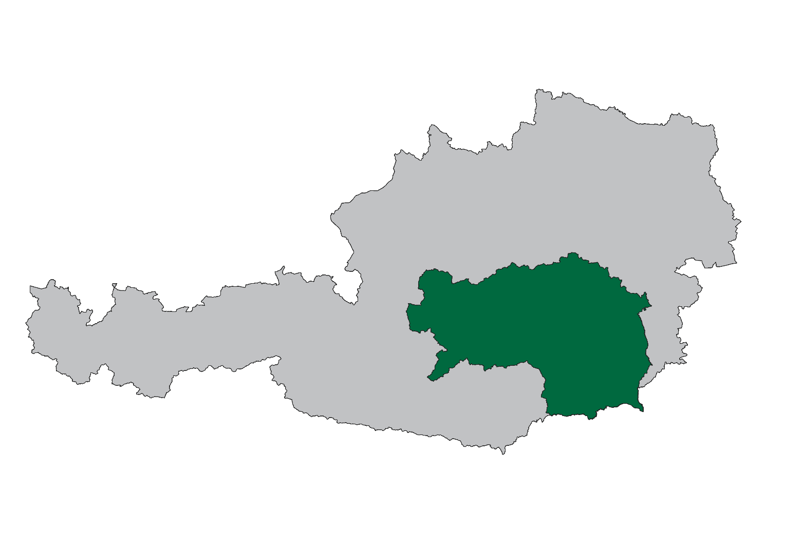

WIBIS Steiermark
Wirtschaftspolitisches Berichts- und Informationssystem Steiermark

Datenstand: Oktober 2023

JOANNEUM RESEARCH - Institut für Wirtschafts-, Sozial- und Innovationsforschung (POLICIES)
...

Demografie
...
Flächenverteilung | AT22 | AT
Fläche in km² | 16,399 | 83,883
davon Dauersiedlungsraum in km² | 5,230 | 32,584
Einwohner je km² 2023 | 77 | 109
Einwohner je km² Dauersiedlungsraum 2023 | 242 | 279

Quelle: Statistik Austria, eigene Berechnungen JR - POLICIES

Demografie |  | Bundesland Steiermark (AT22)
Bevölkerungsentwicklung 2019/2023
 | Österreich | Steiermark
2023 | 102.8 | 101.8

Wanderungsbilanz 2018-2022
 | Österreich | Steiermark
Wanderungsrate in ‰ der Bevölkerung, Periode 2018-2022 | 6.8 | 6.0

Bevölkerung nach Altersgruppen und Geschlecht 2023
 | Frauen Spalte2 | Männer Spalte2 | Frauen Spalte3 | Männer Spalte3
bis 14 Jahre | 14.1 | -13.0 | -13.8 | 15.1
15 bis 19 Jahre | 4.8 | -4.4 | -4.7 | 5.1
20 bis 24 Jahre | 5.6 | -5.0 | -5.2 | 5.8
25 bis 29 Jahre | 6.7 | -6.0 | -6.2 | 6.8
30 bis 44 Jahre | 20.6 | -19.2 | -19.9 | 21.1
45 bis 59 Jahre | 22.2 | -21.5 | -21.5 | 21.8
60 bis 64 Jahre | 7.3 | -7.3 | -6.9 | 6.9
65 bis 74 Jahre | 10.3 | -11.3 | -10.5 | 9.5
ab 75 Jahre | 8.5 | -12.4 | -11.1 | 7.8

Bevölkerungsprognose 2023/2030
 | Österreich | Steiermark
2023 | 101.3 | 100.0

Beschäftigung
...
Lehrlinge | AT22 | AT
Lehrlinge 2022 | 15,275 | 108,085
Veränderung seit 2018, absolut | - 328 | 170
Jährliche Entwicklung 2018 bis 2022, in % | - 0.5 | 0.0
Lehrlinge pro 1.000 unselbstständig Beschäftigte | 28.5 | 28.1
Veränderung seit 2018, absolut | - 1.9 | - 1.4
Betriebe mit Lehrlingsausbildung 2022 | 3,880 | 27,280
Veränderung seit 2018, absolut | - 195 | - 1,690

Quelle: Wirtschaftskammer Steiermark; eigene Berechnungen JR - POLICIES
Entwicklung der unselbstständig Beschäftigten 2018-2022
 | Österreich | Steiermark
2022 | 105.0 | 104.6
2021 | 102.0 | 102.1
2020 | 99.5 | 99.6
2019 | 101.6 | 101.6
2018 | 100.0 | 100.0

Beschäftigung |  | Bundesland Steiermark (AT22)
Geringfügig Beschäftigte pro 1.000 unselbstständig Beschäftigte 2018-2022
 | Österreich | Steiermark
2022 | 87.6 | 90.2
2021 | 86.9 | 89.3
2020 | 87.1 | 89.7
2019 | 93.2 | 96.4
2018 | 94.9 | 98.3

Geringfügig beschäftigte Frauen pro 1.000 unselbstständig beschäftigte Frauen 2018-2022
 | Österreich | Steiermark
2022 | 117.1 | 124.0
2021 | 115.7 | 121.7
2020 | 116.2 | 123.3
2019 | 126.6 | 134.7
2018 | 129.4 | 138.3

Entwicklung des Anteils geringfügig beschäftigter Frauen 2018-2022
 | Österreich | Steiermark
2022 | 61.0 | 61.9
2021 | 60.6 | 61.2
2020 | 60.8 | 61.7
2019 | 61.9 | 62.7
2018 | 62.1 | 63.1

Arbeitsmarkt
...
Arbeitslosenquote | AT22 | AT
Arbeitslosenquote 2022 | 5.2 | 6.3
Veränderung seit 2018, in %-Punkten | - 1.0 | - 1.4
Frauen-Arbeitslosenquote 2022 | 5.0 | 6.0
Veränderung seit 2018, in %-Punkten | - 0.9 | - 1.3
Männer-Arbeitslosenquote 2022 | 5.4 | 6.5
Veränderung seit 2018, in %-Punkten | - 1.1 | - 1.5

Quelle: AMS,eigene Berechnungen JR - POLICIES
Arbeitslosenquote 2018-2022
 | Österreich | Steiermark
2022 | 6.3 | 5.2
2021 | 8.0 | 6.5
2020 | 9.9 | 8.4
2019 | 7.4 | 6.0
2018 | 7.7 | 6.3

Soziale Struktur der Arbeitslosen 2022
 | Österreich | Steiermark
Arbeitslose Frauen | 44.1 | 43.8
Jugendliche Arbeitslose (bis 25 Jahre) | 9.7 | 9.9
Ältere Arbeitslose (ab 50 Jahre) | 33.5 | 37.0
Langzeitarbeitslose (länger als 1 Jahr arbeitslos) | 16.8 | 15.2

Arbeitsmarkt |  | Bundesland Steiermark (AT22)

Anteil arbeitsloser Frauen 2018-2022
 | Österreich | Steiermark
2022 | 44.1 | 43.8
2021 | 45.5 | 44.9
2020 | 45.3 | 45.1
2019 | 44.7 | 43.9
2018 | 44.0 | 43.3

Anteil jugendlicher Arbeitsloser 2018-2022
 | Österreich | Steiermark
2022 | 9.7 | 9.9
2021 | 9.1 | 9.4
2020 | 10.6 | 11.0
2019 | 10.0 | 10.8
2018 | 10.4 | 10.7

Arbeitsmarkt |  | Bundesland Steiermark (AT22)

Anteil älterer Arbeitsloser 2018-2022
 | Österreich | Steiermark
2022 | 33.5 | 37.0
2021 | 33.5 | 36.2
2020 | 30.8 | 32.3
2019 | 32.6 | 34.0
2018 | 31.2 | 32.5

Anteil der Langzeitarbeitslosen 2018-2022
 | Österreich | Steiermark
2022 | 16.8 | 15.2
2021 | 24.1 | 22.6
2020 | 15.1 | 13.7
2019 | 15.9 | 14.1
2018 | 16.2 | 15.4

Betriebe
...
Durchschnittliche Anzahl an Beschäftigten nach Betriebsgrößen | AT22 | AT
in Kleinbetrieben (10-49 Beschäftigte) | 19.8 | 19.3
Veränderung seit 2018, in % | 0.5 | - 0.2
in Mittelbetrieben (50-249 Beschäftigte) | 99.7 | 100.9
Veränderung seit 2018, in % | - 1.9 | - 1.0
in Großbetrieben (ab 250 Beschäftigte) | 813.3 | 870.7
Veränderung seit 2018, in % | 0.5 | 2.0

Quelle: JR - POLICIES (Rohdaten: DVSV)

Betriebe |  | Bundesland Steiermark (AT22)
Beschäftigte nach Betriebsgrößenklassen 2022
 | Österreich | Steiermark
in Kleinstbetrieben (1-9 Beschäftigte) | 15.3 | 14.8
in Kleinbetrieben (10-49 Beschäftigte) | 21.5 | 22.0
in Mittelbetrieben (50-249 Beschäftigte) | 21.8 | 21.2
in Großbetrieben (ab 250 Beschäftigte) | 41.5 | 42.0
Anteilsveränderung 2018/2022
 | Österreich | Steiermark
in Kleinstbetrieben (1-9 Beschäftigte) | - 0.5 | - 0.5
in Kleinbetrieben (10-49 Beschäftigte) | - 0.1 | 0.3
in Mittelbetrieben (50-249 Beschäftigte) | 0.0 | 0.0
in Großbetrieben (ab 250 Beschäftigte) | 0.7 | 0.2

Betriebsdynamik
Betriebsdynamik 2008 Anteil der unselbsständig Beschäftigten nach betrieblicher Dynamik von Arbeitgeberbetrieben (AGB)
0 | 0 | 0
Betriebsdynamik 2007 Anteil der unselbsständig Beschäftigten nach betrieblicher Dynamik von Arbeitgeberbetrieben (AGB)
0 | 0 | 0
Betriebsdynamik |  | Österreich (AT)
 | Bundesland Steiermark (AT22)

Neugründungen innerhalb der Wirtschaftskammer | AT22 | AT
Neugründungen (aktive Kammermitglieder) 2022 | 5,911 | 39,360
Veränderung gegenüber 2021, absolut | - 283 | - 1,391
Veränderung gegenüber 2021, in % | - 4.6 | - 3.4
Ø Neugründungen 2018 bis 2021, absolut | 6,016 | 39,506
Gründungsintensität: Neugründungen 2022, in % des Bestandes 2021 (Mehrfachzählung) | 7.0 | 6.7
Gründungsintensität: Neugründungen 2022, in % des Bestandes 2021 (Einfachzählung) | 7.3 | 6.9
...

Wirtschaftsstruktur
...
Wirtschaftsstruktur 2022 - anteilig | AT22 | AT
… 77 Vermietung von beweglichen Sachen | 1.6 | 1.9
… 78 Vermittlung und Überlassung von Arbeitskräften | 29.5 | 21.1
… 79-82 sonstige Wirtschaftsdienste | 21.4 | 26.2
O-Q Öffent. Verwaltung, Unterrichtsw., Gesundheits- u. Sozialwesen | 38.2 | 35.5
R-U sonstige Dienstleistungen | 4.3 | 4.5

Quelle: JR - POLICIES (Rohdaten: DVSV)

Wirtschaftsstruktur |  | Bundesland Steiermark (AT22)

nach Sektoren (ÖNACE 2008) Primär (A), Sekundär (B-F), Tertiär (G-U)
 | (A) | (B-F) | (G-U)
 | 5,704 | 163,270 | 366,932

Sekundär- und Tertiärsektor nach Branchen
B Bergbau und Gewinnung von Steinen und Erden | 1,263
C Herstellung von Waren | 113,656
... davon Technologiebereich (20, 21, 26-30) | 51,787
… 10-12 Nahrungs-, Futtermittel-, Getränkeherstellung u. Tabakverarb. | 11,121
… 13-14 Textilien und Bekleidung | 1,123
… 15 Leder, Lederwaren und Schuhe | 1,228
… 16 Holz-, Flecht-, Korb- und Korkwaren (ohne Möbel) | 4,974
… 17 Papier, Pappe und Waren daraus | 4,592
… 18 Druckereierzeugnisse, Vervielfältigung von Datenträgern | 764
… 19-21 Mineralölverarbeitung, chem. u. pharmazeut. Erzeugnisse | 3,600
… 22 Gummi- und Kunststoffwaren | 2,854
… 23 Glas u. Glaswaren, Keramik, Verarbeitung v. Steinen u. Erden | 4,436
… 24 Metallerzeugung und -bearbeitung | 10,392
… 25 Herstellung von Metallerzeugnissen | 11,977
… 26-27 Elektrotechnik und Elektronik | 17,577
… 28 Maschinenbau | 15,061
… 29-30 Fahrzeugbau, sonstiger Fahrzeugbau | 15,557
… 31-33 Möbel, sonst. Waren, Reparatur/Installation v. Maschinen | 8,401
D-E Energie- und Wasserversorgung, Entsorgung u. Rückgewinnung | 7,115
F Bauwesen | 41,235
G Handel, Reparatur | 74,582
H Verkehr und Lagerei | 24,880
I Beherbergung und Gastronomie | 25,510
J Information und Kommunikation | 12,543
K Finanz- und Versicherungsdienstleistungen | 11,579
L-N Wirtschaftsdienste | 62,041
… davon: Wissenschaftliche Dienstleistungen (69-75) | 24,525
… 68 Grundstücks- und Wohnungswesen | 4,998
… 69 Rechts- und Steuerberatung, Wirtschaftsprüfung | 5,082
… 70 Verwalt./Führung v. Unternehm./Betrieben; Unternehmensberat. | 4,849
… 71 Architektur/Ingenieurbüros; techn./physikal./chem. Untersuchung | 8,361
… 72 Forschung und Entwicklung | 3,616
… 73 Werbung und Marktforschung | 1,305
… 74 Sonstige freiberufl./wissenschaftl./techn. Tätigkeiten | 835
… 75 Veterinärwesen | 477
… 77 Vermietung von beweglichen Sachen | 969
… 78 Vermittlung und Überlassung von Arbeitskräften | 18,275
… 79-82 sonstige Wirtschaftsdienste | 13,275
O-Q Öffent. Verwaltung, Unterrichtsw., Gesundheits- u. Sozialwesen | 140,000
R-U sonstige Dienstleistungen | 15,797

Veränderung Wirtschaftsstruktur
...
Strukturwandel 2022: Veränderung gegenüber 2018, in %-Punkten | AT22 | AT
… 75 Veterinärwesen | 0.2 | 0.1
… 77 Vermietung von beweglichen Sachen | 0.1 | - 0.1
… 78 Vermittlung und Überlassung von Arbeitskräften | - 0.6 | - 1.0
… 79-82 sonstige Wirtschaftsdienste | 1.6 | - 0.4
O-Q Öffent. Verwaltung, Unterrichtsw., Gesundheits- u. Sozialwesen | 0.2 | 0.2
R-U sonstige Dienstleistungen | - 0.4 | - 0.3

Quelle: JR - POLICIES (Rohdaten: DVSV)

Veränderung Wirtschaftsstruktur |  | Bundesland Steiermark (AT22)
Beschäftigungsanteile 2022 minus 2018, in %-Punkten
 | Steiermark | Österreich
A PRIMÄRSEKTOR | 0.0 | 0.0
B-F PRODUKTIONSSEKTOR | 0.7 | 0.0
B Bergbau und Gewinnung von Steinen und Erden | - 0.0 | - 0.1
C Herstellung von Waren | - 1.5 | - 1.4
... davon Technologiebereich (20, 21, 26-30) | 3.5 | 2.0
… 10-12 Nahrungs-, Futtermittel-, Getränkeherstellung u. Tabakverarb. | - 0.1 | - 0.2
… 13-14 Textilien und Bekleidung | - 0.2 | - 0.3
… 15 Leder, Lederwaren und Schuhe | - 0.6 | - 0.2
… 16 Holz-, Flecht-, Korb- und Korkwaren (ohne Möbel) | - 0.4 | 0.1
… 17 Papier, Pappe und Waren daraus | - 0.2 | - 0.1
… 18 Druckereierzeugnisse, Vervielfältigung von Datenträgern | - 0.1 | - 0.3
… 19-21 Mineralölverarbeitung, chem. u. pharmazeut. Erzeugnisse | 0.6 | 0.6
… 22 Gummi- und Kunststoffwaren | - 0.1 | - 0.2
… 23 Glas u. Glaswaren, Keramik, Verarbeitung v. Steinen u. Erden | - 0.4 | - 0.3
… 24 Metallerzeugung und -bearbeitung | - 1.0 | - 0.3
… 25 Herstellung von Metallerzeugnissen | - 0.5 | - 0.2
… 26-27 Elektrotechnik und Elektronik | 2.6 | 0.9
… 28 Maschinenbau | 0.8 | 0.7
… 29-30 Fahrzeugbau, sonstiger Fahrzeugbau | - 0.5 | - 0.1
… 31-33 Möbel, sonst. Waren, Reparatur/Installation v. Maschinen | 0.1 | - 0.2
D-E Energie- und Wasserversorgung, Entsorgung u. Rückgewinnung | 0.1 | 0.0
F Bauwesen | 1.4 | 1.5
G-U DIENSTLEISTUNGSSEKTOR | - 0.7 | - 0.0
G Handel, Reparatur | 0.1 | - 0.1
H Verkehr und Lagerei | - 0.0 | - 0.3
I Beherbergung und Gastronomie | 0.0 | - 0.3
J Information und Kommunikation | 0.6 | 0.6
K Finanz- und Versicherungsdienstleistungen | - 0.2 | - 0.3
L-N Wirtschaftsdienste | - 0.3 | 0.6
… davon: Wissenschaftliche Dienstleistungen (69-75) | - 1.4 | 1.8
… 68 Grundstücks- und Wohnungswesen | 0.4 | - 0.3
… 69 Rechts- und Steuerberatung, Wirtschaftsprüfung | 0.6 | 0.0
… 70 Verwalt./Führung v. Unternehm./Betrieben; Unternehmensberat. | 1.9 | 1.6
… 71 Architektur/Ingenieurbüros; techn./physikal./chem. Untersuchung | - 4.9 | - 0.3
… 72 Forschung und Entwicklung | 0.8 | 0.8
… 73 Werbung und Marktforschung | - 0.4 | - 0.4
… 74 Sonstige freiberufl./wissenschaftl./techn. Tätigkeiten | 0.3 | 0.0
… 75 Veterinärwesen | 0.2 | 0.1
… 77 Vermietung von beweglichen Sachen | 0.1 | - 0.1
… 78 Vermittlung und Überlassung von Arbeitskräften | - 0.6 | - 1.0
… 79-82 sonstige Wirtschaftsdienste | 1.6 | - 0.4
O-Q Öffent. Verwaltung, Unterrichtsw., Gesundheits- u. Sozialwesen | 0.2 | 0.2
R-U sonstige Dienstleistungen | - 0.4 | - 0.3

Tourismus
...
Betten-Auslastung in Hotelbetr. nach Kategorien (Stichtag: 31. 8.) | AT22 | AT
davon: ...in 5/4-Stern-Betrieben 2022 | 173 | 163
Veränderung seit 2018, in % | - 7.1 | - 12.1
...in 3-Stern-Betrieben 2022 | 103 | 120
Veränderung seit 2018, in % | - 7.1 | - 13.8
...in 2/1-Stern-Betrieben 2022 | 69 | 88
Veränderung seit 2018, in % | - 1.0 | - 14.0

Quelle: Statistik Austria, eigene Berechnungen JR - POLICIES

Tourismus |  | Bundesland Steiermark (AT22)
Entwicklung der Tourismusnächtigungen 2018-2022
 | Österreich | Steiermark
2022 | 91.4 | 99.7
2021 | 53.1 | 68.6
2020 | 65.3 | 76.7
2019 | 101.9 | 101.7
2018 | 100.0 | 100.0

Entwicklung der Tourismusnächtigungen - Ausländer 2018-2022
 | Österreich | Steiermark
2022 | 88.8 | 98.6
2021 | 45.2 | 55.9
2020 | 60.0 | 67.7
2019 | 102.1 | 102.7
2018 | 100.0 | 100.0

Entwicklung der Tourismusnächtigungen - Inländer 2018-2022
 | Österreich | Steiermark
2022 | 98.7 | 100.4
2021 | 75.1 | 77.5
2020 | 80.2 | 83.0
2019 | 101.4 | 101.1
2018 | 100.0 | 100.0

Tourismus |  | Bundesland Steiermark (AT22)
Vollbelegungstage in Hotelbetrieben 2022
 | Österreich | Steiermark
Gesamt | 136 | 128
5/4-Stern-Betriebe | 163 | 173
3-Stern-Betriebe | 120 | 103
2/1-Stern-Betriebe | 88 | 69

Veränderung seit 2018 in %
 | Österreich | Steiermark
Gesamt | - 12.1 | - 5.6
5/4-Stern-Betriebe | - 12.1 | - 7.1
3-Stern-Betriebe | - 13.8 | - 7.1
2/1-Stern-Betriebe | - 14.0 | - 1.0

Wirtschaftskraft
...
Quelle: DVSV; eigene Berechnungen JR - POLICIES

Steuerkraft-Kopfquote | AT22 | AT
Steuerkraft-Kopfquote 2021, in € | 1,552 | n.a.
Jährliche Entwicklung 2017 bis 2021, in % | 2.5 | n.a.

Quelle: Landesstatistik Steiermark; eigene Berechnungen JR - POLICIES

Bruttomedianeinkommen 2018-2022
 | Österreich | Steiermark
2022 | 2,996 | 2,964
2021 | 2,898 | 2,859
2020 | 2,841 | 2,787
2019 | 2,741 | 2,698
2018 | 2,648 | 2,608

